説明
システム名 |  |  |  | 学生勤務管理システム |  |  |  | 工 程 | 基本設計 |  | 作 成 | ＫＳＳ | 2023-09-27 | 管理記号 | DUC030
サブシステム名 |  |  |  |  |  |  |  | ドキュメント | データベース設計 |  | 改 訂
 |  |  |  |  |  |  |  |  | ER図

 | ER図（英: Entity-Relationship Diagram, ERD, 実体関連図）とは、システムのデータモデルを図で表現したものである。

 | ER図は、3つの要素(実体/関連/属性)で構成される：

 |  | 記述内容 |  |  |  | 記述内容の説明
 |  |  | 実体（Entity,エンティティ） |  |  |  | データのまとまり。

 |  |  | 関連 (Relationship,リレーション) |  |  |  | 「1対多」などエンティティとエンティティの関係を表す。

 |  |  | 属性 (Attribute,アトリビュート) |  |  |  | エンティティに関する情報。

 | 多重度(Cardinality, カーディナリティ) ：リレーションには多重度を記述する。
 |  | 表記方法は下記のような二つ種類がある。

 |  | ① Aに対してBは、1つ存在(下限が1で上限が1) |  |  |  |  |  |  |  | 例）
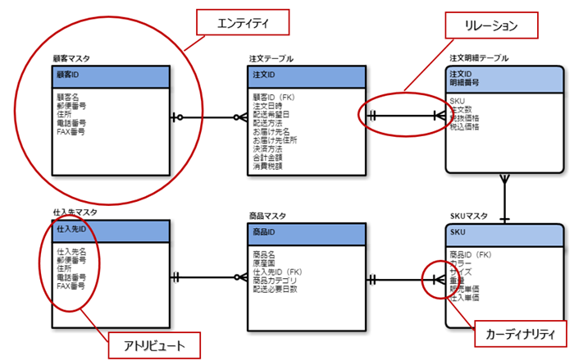
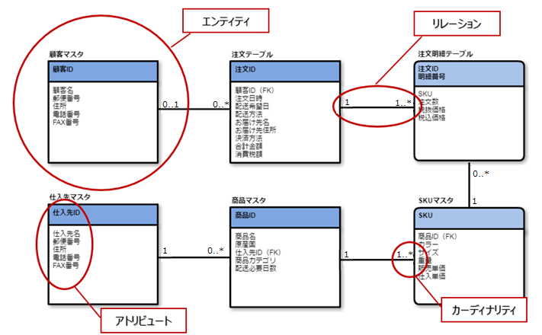
 |  |  |  |  | あるいは、

 |  | ② Aに対してBは、1つ以上存在(下限が1で上限が多)

 |  |  |  |  | あるいは、

 |  | ③ Aに対してBは、0または1つ存在(下限が0で上限が1)

 |  |  |  |  | あるいは、

 |  | ④ Aに対してBは、0以上存在(下限が0で上限が多)

 |  |  |  |  | あるいは、

 |  | ※本標準では、左の表記方法を採用する。

タイトル
同志社大学様

 |  | 学生勤務管理システム

 |  | データベース設計

 |  | ER図

 |  | 【 Ver 1.20 】

 |  |  |  | 2023年 9月27日作成

 |  |  |  | 年 月 日改訂

見出し部タイトル制御テーブル
タイトル項目 |  |  | タイトル項目埋め込み内容
①システム名 |  |  | 学生勤務管理システム
②サブシステム名
③分類名 |  |  | ER図
④作業工程名 |  |  | 基本設計
⑤ドキュメント代表名 |  |  | データベース設計
⑥ドキュメント詳細名
⑦作成者 |  |  | ＫＳＳ
⑧作成日 |  |  | 2023-09-27
⑦改定者 |  |  | ※ページ毎に個別入力
⑧改定日 |  |  | ※ページ毎に個別入力
⑨管理記号 |  |  | DUC030
⑩Ｖｅｒ |  |  | 【 Ver 1.20 】

（注1） ①～⑤は、埋め込み内容の先頭１文字は空白にする。

（注2） ⑦と⑧でシート毎に異なる場合は、各シートの該当項目に直接、作成者、作成日を入力する。

（注3） 文字はYu Gothic UIで統一

（注4） 管理番号は、ドキュメント体系の管理番号を使用する。

（注5） ドキュメントＩＤの付け方

 | 管理記号-分類区分（任意に設定）

 | ※管理記号は、別紙 プロジェクト計画書のドキュメント体系を参照

